Sheet1
加工指令表
订单编号 | PW070303 | 客户名称 | 建毅罗总
交货日期 | 2019-07-05 | 文件名称 | 配件
制作工艺 | SLA | 打磨要求 | C | 业务员 | 王飞
数量 | 12 | 克数 | 1978 | 编程人员
上机机号 |  | 下机时间 |  | 处理人员
打印材料 | 2018材料

注意 事项 | 打印12件 打磨光滑 一定要纯白色材料 不要带黄颜色的材质

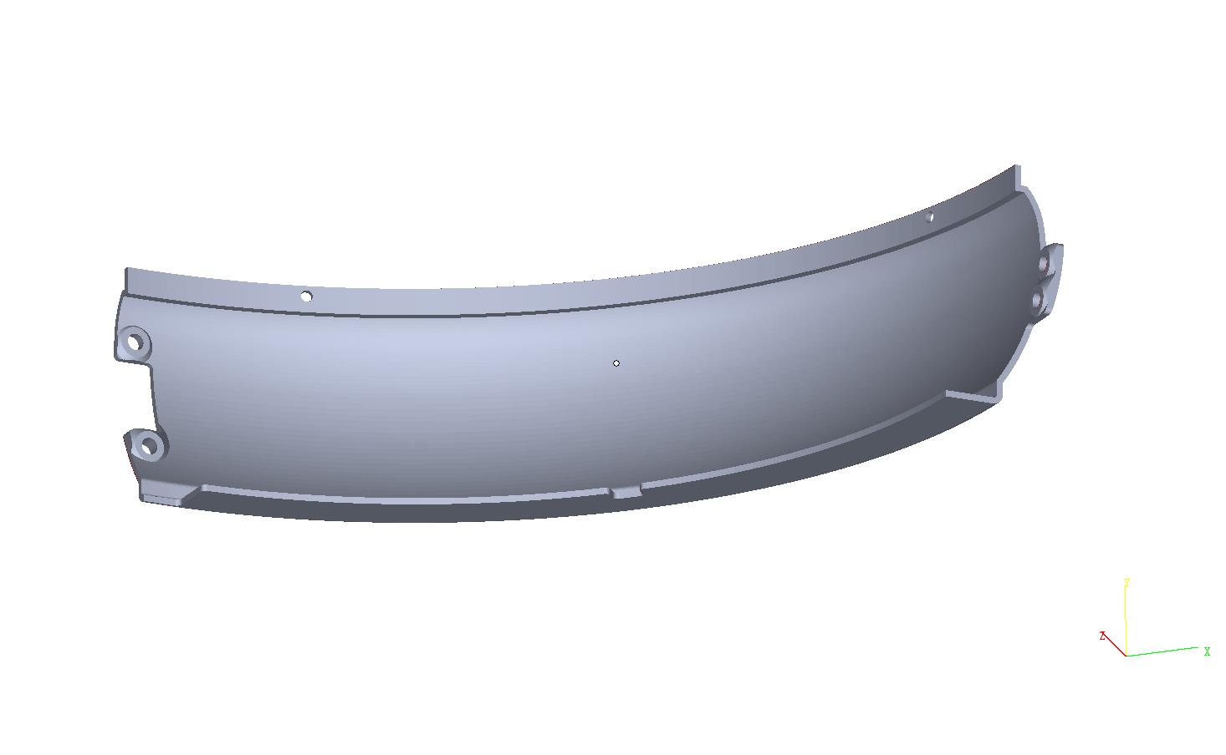

制表人： | 王飞 |  |  | 7/3/19

